问题
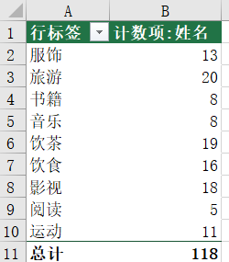
 |  | 课后小练习

任务：
 | 使用数据表中的数据统计每种兴趣爱好有多少人感兴趣
 | 完成效果如下图所示。

